Ingreso Datos
Proyecto | C1BH-L12-L10-3+760-L
Nº INFORME | 1.913.481-A
Orden de Trabajo | -

CREAR HOJAS
CAMBIAR NOMBRE HOJAS
CANTIDAD DE HOJAS (01 HASTA 30)
4

Hoja Nº | Nombre Hoja
1 | 3
2 | 6
3 | 8
4 | 9

6
ENSAYO DE COMPRESIÓN SIMPLE CON MEDICIÓN DE DEFORMACIÓN
 |  |  |  |  |  |  |  | INFORME DE ENSAYO DE COMPRESIÓN SIMPLE CON MEDICIÓN DE DEFORMACIÓN
Fecha Inicio |  | 2023-08-17 |  | CAMBIAR SOLO LOS VALORES EN ROJO Y AGREGAR
Fecha Término |  | 2023-08-17 |  | FOTOGRAFIAS (50% VGA). CALCULAR MODULO DE |  |  |  | Proyecto | C1BH-L12-L10-3+760-L |  |  |  |  |  |  | PROYECTO | C1BH-L12-L10-3+760-L | : | PROYECTO : C1BH-L12-L10-3+760-L | =
Gráfico: Tensión-Deformación
 | DEF LATERAL |  | DEF AXIAL
0.000 | 0.0 | 0.000 | 0.0
0.000 | 4.7 | 0.001 | 4.7
0.000 | 4.9 | 0.004 | 4.9
0.000 | 5.3 | 0.014 | 5.3
-0.001 | 5.6 | 0.021 | 5.6
-0.001 | 6.0 | 0.033 | 6.0
-0.002 | 6.3 | 0.042 | 6.3
-0.003 | 6.8 | 0.060 | 6.8
-0.004 | 7.4 | 0.077 | 7.4
-0.005 | 7.8 | 0.089 | 7.8
-0.007 | 8.4 | 0.110 | 8.4
-0.009 | 8.8 | 0.123 | 8.8
-0.011 | 9.4 | 0.142 | 9.4
-0.013 | 10.0 | 0.162 | 10.0
-0.015 | 10.4 | 0.175 | 10.4
-0.017 | 11.1 | 0.192 | 11.1
-0.019 | 11.5 | 0.204 | 11.5
-0.022 | 12.0 | 0.221 | 12.0
-0.024 | 12.4 | 0.256 | 12.4
-0.025 | 12.7 | 0.263 | 12.7
-0.026 | 13.1 | 0.271 | 13.1
-0.028 | 13.7 | 0.286 | 13.7
-0.031 | 14.4 | 0.304 | 14.4
-0.032 | 14.6 | 0.309 | 14.6
-0.033 | 14.8 | 0.313 | 14.8
-0.038 | 15.9 | 0.334 | 15.9
-0.039 | 16.1 | 0.338 | 16.1
-0.059 | 17.1 | 0.364 | 17.1
-0.063 | 17.4 | 0.369 | 17.4
-0.040 | 18.3 | 0.315 | 18.3
-0.034 | 19.3 | 0.280 | 19.3
-0.034 | 19.5 | 0.281 | 19.5
-0.033 | 19.7 | 0.280 | 19.7
Muestra |  | C1BH-L12-L10-3+760-L (1,26-1,40) |  | ELASTICIDAD Y RAZON DE POISSON |  |  |  | N° Informe | 1.913.481-A |  |  |  |  |  |  | MUESTRA | C1BH-L12-L10-3+760-L (1,26-1,40) |  | MUESTRA : C1BH-L12-L10-3+760-L (1,26-1,40)
Tipo de roca |  | Toba de lapilli lítica |  |  |  |  |  | Orden de Trabajo | - |  |  |  | LETRA PROYECTO | D | PROYECTO: C1BH-L12-L10-3+760-L | ENSAYO | COMPRESION UNIAXIAL CON MODULO |  | ENSAYO : COMPRESION UNIAXIAL CON MODULO
Fract / Vetillas |  | No presenta |  |  |  |  |  | Fecha Inicio | 2023-08-17 |  |  |  | NÚMERO MUESTRA | 3 | MUESTRA: C1BH-L12-L10-3+760-L (1,26-1,40)
Alteraciones |  | Oxidación y zeolitización |  | Lectura tiempo de arribo señal longitudinal (µs) |  | - |  | Fecha Término | 2023-08-17
 |  |  |  | lectura tiempo de arribo señal transversal (µs) |  | - |  |  |  |  |  |  | NOMBRE DE CARPETA DE FOTOS:
Diámetro Superior 1 |  | 6.11 | cm | Diametro | 61 | D61 |  | Muestra | C1BH-L12-L10-3+760-L (1,26-1,40) |  |  |  | Fotos Compresion Simple con Modulo
Diámetro Superior 2 |  | 6.13 | cm | Relacion Esbeltez |  | 2.01 |  | Tipo de Roca | Toba de lapilli lítica
Diámetro Superior 3 |  | 6.11 | cm | Diámetro Superior promedio |  | 61.17 | mm | Fracturas / Vetillas | No presenta |  |  |  | Obs: Numeración de fotos columna izquierda 1 a 3. Columna derecha 4 a 6 (siempre descendente).
Diámetro Medio 1 |  | 6.13 | cm | Diámetro Medio promedio |  | 61.30 | mm | Alteraciones | Oxidación y zeolitización
Diámetro Medio 2 |  | 6.13 | cm | Diámetro Inferior promedio |  | 61.30 | mm
Diámetro Medio 3 |  | 6.13 | cm | Área Promedio |  | 2949.15 | mm2 | Datos Probeta |  |  | Resultados
Diámetro Inferior 1 |  | 6.13 | cm | Volumen |  | 363.76 | cm³ | Diámetro [cm] | 6.13 |  | Resistencia Máx. D50 [MPa] | 19.7
Diámetro Inferior 2 |  | 6.13 | cm | Densidad Húmeda |  | 2.48 | g/cm³ | Altura [cm] | 12.34 |  | Módulo de Deformación Et [MPa] | 3357
Diámetro Inferior 3 |  | 6.13 | cm | Densidad Seca |  | 2.38 | g/cm³ | Peso [g] | 902.35 |  | Razón de Poisson ν | 0.13
Altura 1 |  | 12.34 | cm | Peso Natural |  | 902.35 | g | Densidad Húmeda [g/cm3] | 2.48 |  | Muestra falla por | Matriz (Tipo A)
Altura 2 |  | 12.35 | cm | Muestra falla por |  | Matriz (Tipo A) | 29.47 | Densidad Seca [g/cm3] | 2.38
Altura 3 |  | 12.34 | cm | Humedad |  | 4.13 | % | Humedad [%] | 4.13
Altura promedio |  | 12.34 | cm | Area |  | 29.47 | cm2
Velocidad de ensayo |  | 0.5 | MPa/s | Diametro promedio |  | 6.1255555556 |  | Datos del ensayo
FOTOGRAFÍAS
Lectura | Deformación | Deformación | Tensión | Tensión Axial | Tensión Axial |  |  | Carga | Deformación |  | Tensión Axial | Tensión Axial
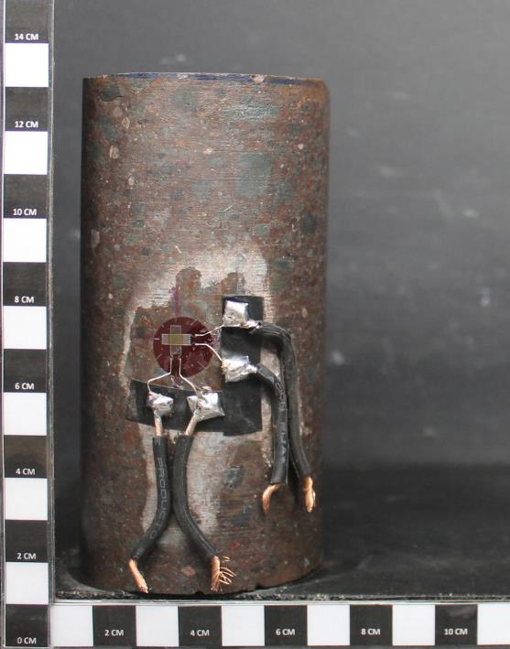
de Carga | Lateral | Axial | Axial | Corregida | D50 |  |  | Prensa | Lateral [%] | Axial [%] | [MPa] | [MPa]
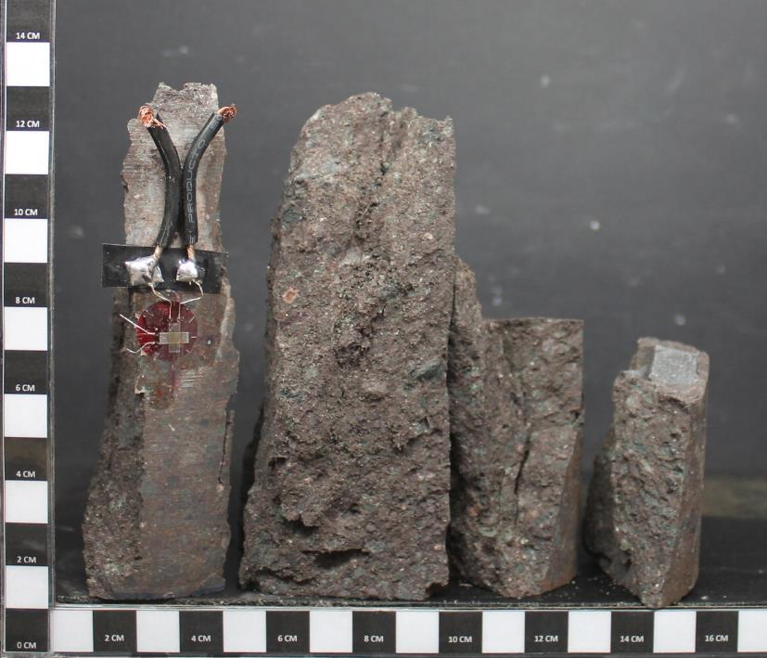
[KN] | [με] | [με] | [Mpa] | [Mpa] | [Mpa] |  |  | [kN] |  |  | D61 | D50
0 | 0 | 0 | 0.00 | 0.00 | 0.00 |  |  | 0.0 | 0.000 | 0.000 | 0.0 | 0.0
13 | 1.6 | 7.6 | 4.51 | 4.51 | 4.70 |  |  | 13.3 | 0.000 | 0.001 | 4.5 | 4.7
14 | -0.2 | 43.2 | 4.75 | 4.75 | 4.94 |  |  | 14.0 | 0.000 | 0.004 | 4.7 | 4.9
15 | -3.3 | 136.2 | 5.11 | 5.11 | 5.32 |  |  | 15.1 | 0.000 | 0.014 | 5.1 | 5.3
16 | -6.2 | 209.4 | 5.37 | 5.37 | 5.59 |  |  | 15.8 | -0.001 | 0.021 | 5.4 | 5.6
17 | -12.4 | 325.2 | 5.78 | 5.78 | 6.02 |  |  | 17.0 | -0.001 | 0.033 | 5.8 | 6.0
18 | -18.1 | 421.5 | 6.07 | 6.07 | 6.32 |  |  | 17.9 | -0.002 | 0.042 | 6.1 | 6.3
19 | -29.7 | 596.7 | 6.52 | 6.52 | 6.79 |  |  | 19.2 | -0.003 | 0.060 | 6.5 | 6.8
21 | -42.5 | 766.3 | 7.10 | 7.10 | 7.39 |  |  | 20.9 | -0.004 | 0.077 | 7.1 | 7.4
22 | -53.6 | 892.6 | 7.49 | 7.49 | 7.80 |  |  | 22.1 | -0.005 | 0.089 | 7.5 | 7.8
24 | -72.9 | 1101 | 8.02 | 8.02 | 8.35 |  |  | 23.7 | -0.007 | 0.110 | 8.0 | 8.4
25 | -86.4 | 1233 | 8.42 | 8.42 | 8.77 |  |  | 24.8 | -0.009 | 0.123 | 8.4 | 8.8
27 | -106.8 | 1416.7 | 9.04 | 9.04 | 9.42 |  |  | 26.7 | -0.011 | 0.142 | 9.0 | 9.4
28 | -132.2 | 1622.3 | 9.60 | 9.60 | 10.00 |  |  | 28.3 | -0.013 | 0.162 | 9.6 | 10.0
30 | -148.5 | 1746.4 | 10.00 | 10.00 | 10.42 |  |  | 29.5 | -0.015 | 0.175 | 10.0 | 10.4
31 | -172.8 | 1915.9 | 10.66 | 10.66 | 11.10 |  |  | 31.4 | -0.017 | 0.192 | 10.7 | 11.1
33 | -190.5 | 2036.4 | 11.06 | 11.06 | 11.51 |  |  | 32.6 | -0.019 | 0.204 | 11.1 | 11.5
34 | -218.1 | 2212.4 | 11.53 | 11.53 | 12.01 |  |  | 34.0 | -0.022 | 0.221 | 11.5 | 12.0
35 | -243.3 | 2560.8 | 11.94 | 11.94 | 12.44 |  |  | 35.2 | -0.024 | 0.256 | 11.9 | 12.4
36 | -251.1 | 2630.9 | 12.23 | 12.23 | 12.74 |  |  | 36.1 | -0.025 | 0.263 | 12.2 | 12.7
37 | -261.1 | 2713.6 | 12.63 | 12.63 | 13.15 |  |  | 37.2 | -0.026 | 0.271 | 12.6 | 13.1
PROYECTO: C1BH-L12-L10-3+760-L
MUESTRA: C1BH-L12-L10-3+760-L (1,26-1,40)
ENSAYO : COMPRESION UNIAXIAL CON MODULO
PROYECTO: C1BH-L12-L10-3+760-L
MUESTRA: C1BH-L12-L10-3+760-L (1,26-1,40)
ENSAYO : COMPRESION UNIAXIAL CON MODULO
39 | -282.1 | 2864.1 | 13.17 | 13.17 | 13.72 |  |  | 38.8 | -0.028 | 0.286 | 13.2 | 13.7
41 | -311.4 | 3041.7 | 13.81 | 13.81 | 14.39 |  |  | 40.7 | -0.031 | 0.304 | 13.8 | 14.4
41 | -319.7 | 3091.2 | 14.03 | 14.03 | 14.62 |  |  | 41.4 | -0.032 | 0.309 | 14.0 | 14.6
42 | -328 | 3134.9 | 14.25 | 14.25 | 14.84 |  |  | 42.0 | -0.033 | 0.313 | 14.3 | 14.8
Antes del ensayo
Después del ensayo
45 | -375.4 | 3337.1 | 15.22 | 15.22 | 15.85 |  |  | 44.9 | -0.038 | 0.334 | 15.2 | 15.9
46 | -388 | 3376.4 | 15.48 | 15.48 | 16.12 |  |  | 45.7 | -0.039 | 0.338 | 15.5 | 16.1
49 | -586.9 | 3644.8 | 16.47 | 16.47 | 17.15 |  |  | 48.6 | -0.059 | 0.364 | 16.5 | 17.1
FOTOGRAFÍAS
49 | -627 | 3687.3 | 16.71 | 16.71 | 17.40 |  |  | 49.3 | -0.063 | 0.369 | 16.7 | 17.4
52 | -398.9 | 3152.7 | 17.61 | 17.61 | 18.34 |  |  | 51.9 | -0.040 | 0.315 | 17.6 | 18.3
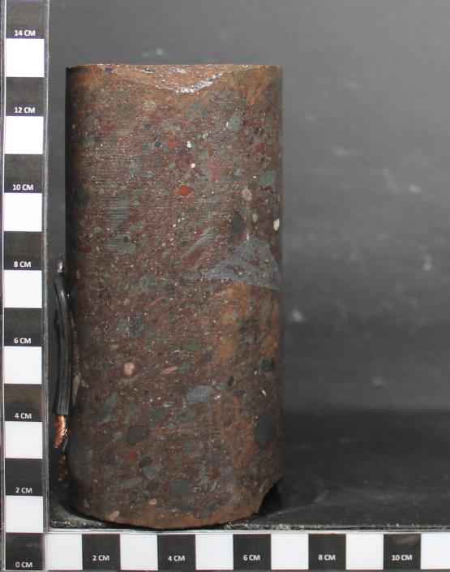
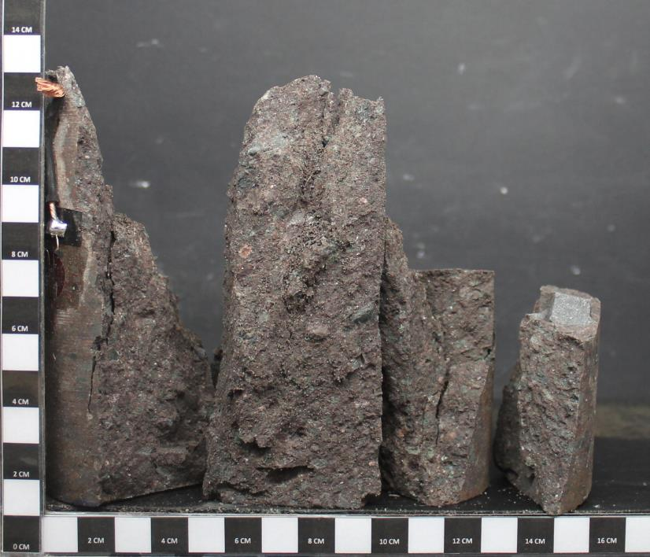
55 | -339.8 | 2803.3 | 18.54 | 18.54 | 19.31 |  |  | 54.7 | -0.034 | 0.280 | 18.5 | 19.3
55 | -336.5 | 2812.5 | 18.75 | 18.75 | 19.52 |  |  | 55.3 | -0.034 | 0.281 | 18.7 | 19.5
56 | -328 | 2799.7 | 18.88 | 18.88 | 19.67 |  |  | 55.7 | -0.033 | 0.280 | 18.9 | 19.7

 |  |  |  |  |  |  |  | Referencia:
 |  |  |  |  |  |  |  | 1. ASTM D 7012-14e1
 |  |  |  |  |  |  |  | 2. ASTM D 4543-08e1
 |  |  |  |  |  |  |  | 3. Determinación de Humedad según SLG-PP-07 basado en ASTM D2216-10

 |  |  |  |  |  |  |  | Observaciones:
 |  |  |  |  |  |  |  | a. Velocidad de ensayo: 0,5 MPa/s
 |  |  |  |  |  |  |  | b. Módulo de Deformación (Et) y Razón de Poisson (v) estimados en el 50% de carga máxima.

PROYECTO: C1BH-L12-L10-3+760-L
MUESTRA: C1BH-L12-L10-3+760-L (1,26-1,40)
ENSAYO : COMPRESION UNIAXIAL CON MODULO
PROYECTO: C1BH-L12-L10-3+760-L
MUESTRA: C1BH-L12-L10-3+760-L (1,26-1,40)
ENSAYO : COMPRESION UNIAXIAL CON MODULO

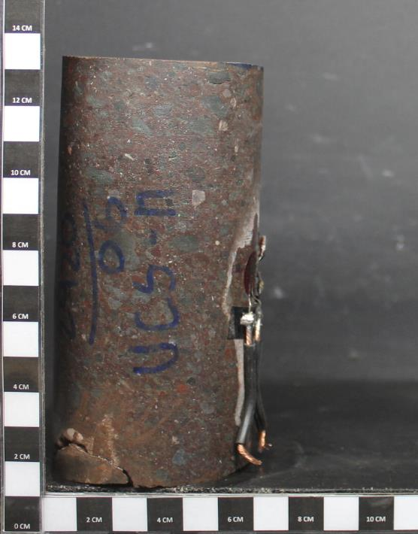
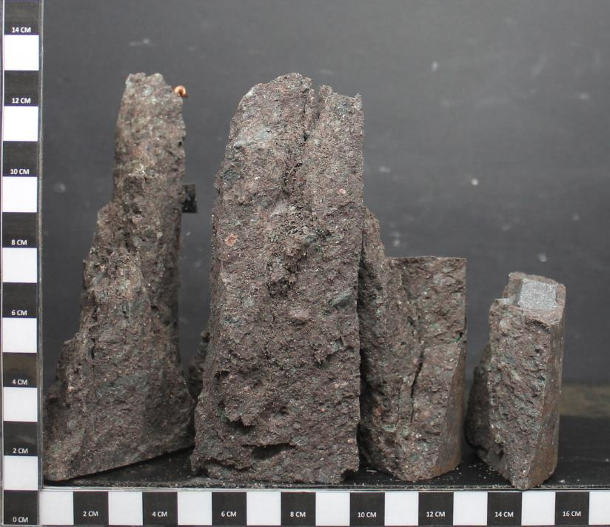

PROYECTO: C1BH-L12-L10-3+760-L
MUESTRA: C1BH-L12-L10-3+760-L (1,26-1,40)
ENSAYO : COMPRESION UNIAXIAL CON MODULO
PROYECTO: C1BH-L12-L10-3+760-L
MUESTRA: C1BH-L12-L10-3+760-L (1,26-1,40)
ENSAYO : COMPRESION UNIAXIAL CON MODULO

Antes del ensayo
Después del ensayo

8 (No cumple por esbeltez)
ENSAYO DE COMPRESIÓN SIMPLE CON MEDICIÓN DE DEFORMACIÓN
 |  |  |  |  |  |  |  | INFORME DE ENSAYO DE COMPRESIÓN SIMPLE CON MEDICIÓN DE DEFORMACIÓN
Fecha Inicio |  |  |  | CAMBIAR SOLO LOS VALORES EN ROJO Y AGREGAR
Fecha Término |  |  |  | FOTOGRAFIAS (50% VGA). CALCULAR MODULO DE |  |  |  | Proyecto | C1BH-L12-L10-3+760-L |  |  |  |  |  |  | PROYECTO | C1BH-L12-L10-3+760-L | : | PROYECTO : C1BH-L12-L10-3+760-L | =
Gráfico: Tensión-Deformación
 | DEF LATERAL | DEF AXIAL
0.000 | 0.0 | 0.0
0.000 | 0.0 | 0.0
0.000 | 0.0 | 0.0
0.000 | 0.0 | 0.0
0.000 | 0.0 | 0.0
0.000 | 0.0 | 0.0
0.000 | 0.0 | 0.0
0.000 | 0.0 | 0.0
0.000 | 0.0 | 0.0
0.000 | 0.0 | 0.0
0.000 | 0.0 | 0.0
0.000 | 0.0 | 0.0
0.000 | 0.0 | 0.0
0.000 | 0.0 | 0.0
0.000 | 0.0 | 0.0
0.000 | 0.0 | 0.0
0.000 | 0.0 | 0.0
0.000 | 0.0 | 0.0
0.000 | 0.0 | 0.0
0.000 | 0.0 | 0.0
0.000 | 0.0 | 0.0
0.000 | 0.0 | 0.0
0.000 | 0.0 | 0.0
0.000 | 0.0 | 0.0
0.000 | 0.0 | 0.0
0.000 | 0.0 | 0.0
0.000 | 0.0 | 0.0
0.000 | 0.0 | 0.0
0.000 | 0.0 | 0.0
0.000 | 0.0 | 0.0
0.000 | 0.0 | 0.0
0.000 | 0.0 | 0.0
0.000 | 0.0 | 0.0
Muestra |  | C1BH-L12-L10-3+760-L (3,45-3,59) |  | ELASTICIDAD Y RAZON DE POISSON |  |  |  | N° Informe | 1.913.481-A |  |  |  |  |  |  | MUESTRA | C1BH-L12-L10-3+760-L (3,45-3,59) |  | MUESTRA : C1BH-L12-L10-3+760-L (3,45-3,59)
Tipo de roca |  |  |  |  |  |  |  | Orden de Trabajo | - |  |  |  | LETRA PROYECTO | D | PROYECTO: C1BH-L12-L10-3+760-L | ENSAYO | COMPRESION UNIAXIAL CON MODULO |  | ENSAYO : COMPRESION UNIAXIAL CON MODULO
Fract / Vetillas |  |  |  |  |  |  |  | Fecha Inicio | 0 |  |  |  | NÚMERO MUESTRA | 3 | MUESTRA: C1BH-L12-L10-3+760-L (3,45-3,59)
Alteraciones |  |  |  | Lectura tiempo de arribo señal longitudinal (µs) |  | - |  | Fecha Término | 0
 |  |  |  | lectura tiempo de arribo señal transversal (µs) |  | - |  |  |  |  |  |  | NOMBRE DE CARPETA DE FOTOS:
Diámetro Superior 1 |  |  | cm | Diametro | #DIV/0! | #DIV/0! |  | Muestra | C1BH-L12-L10-3+760-L (3,45-3,59) |  |  |  | Fotos Compresion Simple con Modulo
Diámetro Superior 2 |  |  | cm | Relacion Esbeltez |  | #DIV/0! |  | Tipo de Roca | 0.00
Diámetro Superior 3 |  |  | cm | Diámetro Superior promedio |  | #DIV/0! | mm | Fracturas / Vetillas | 0.00 |  |  |  | Obs: Numeración de fotos columna izquierda 1 a 3. Columna derecha 4 a 6 (siempre descendente).
Diámetro Medio 1 |  |  | cm | Diámetro Medio promedio |  | #DIV/0! | mm | Alteraciones | 0.00
Diámetro Medio 2 |  |  | cm | Diámetro Inferior promedio |  | #DIV/0! | mm
Diámetro Medio 3 |  |  | cm | Área Promedio |  | #DIV/0! | mm2 | Datos Probeta |  |  | Resultados
Diámetro Inferior 1 |  |  | cm | Volumen |  | #DIV/0! | cm³ | Diámetro [cm] | #DIV/0! |  | Resistencia Máx. D50 [MPa] | #DIV/0!
Diámetro Inferior 2 |  |  | cm | Densidad Húmeda |  | #DIV/0! | g/cm³ | Altura [cm] | #DIV/0! |  | Módulo de Deformación Et [MPa] | #DIV/0!
Diámetro Inferior 3 |  |  | cm | Densidad Seca |  | #DIV/0! | g/cm³ | Peso [g] | 0.00 |  | Razón de Poisson ν | #DIV/0!
Altura 1 |  |  | cm | Peso Natural |  |  | g | Densidad Húmeda [g/cm3] | #DIV/0! |  | Muestra falla por | 0.00
Altura 2 |  |  | cm | Muestra falla por |  |  | #DIV/0! | Densidad Seca [g/cm3] | #DIV/0!
Altura 3 |  |  | cm | Humedad |  |  | % | Humedad [%] | 0.00
Altura promedio |  | #DIV/0! | cm | Area |  | #DIV/0! | cm2
Velocidad de ensayo |  |  | MPa/s | Diametro promedio |  | #DIV/0! |  | Datos del ensayo
FOTOGRAFÍAS
Lectura | Deformación | Deformación | Tensión | Tensión Axial | Tensión Axial |  |  | Carga | Deformación |  | Tensión Axial | Tensión Axial
de Carga | Lateral | Axial | Axial | Corregida | D50 |  |  | Prensa | Lateral [%] | Axial [%] | [MPa] | [MPa]
[KN] | [με] | [με] | [Mpa] | [Mpa] | [Mpa] |  |  | [kN] |  |  | #DIV/0! | D50
 |  |  | #DIV/0! | #DIV/0! | #DIV/0! |  |  | 0.0 | 0.000 | 0.000 | #DIV/0! | #DIV/0!
 |  |  | #DIV/0! | #DIV/0! | #DIV/0! |  |  | 0.0 | 0.000 | 0.000 | #DIV/0! | #DIV/0!
 |  |  | #DIV/0! | #DIV/0! | #DIV/0! |  |  | 0.0 | 0.000 | 0.000 | #DIV/0! | #DIV/0!
 |  |  | #DIV/0! | #DIV/0! | #DIV/0! |  |  | 0.0 | 0.000 | 0.000 | #DIV/0! | #DIV/0!
 |  |  | #DIV/0! | #DIV/0! | #DIV/0! |  |  | 0.0 | 0.000 | 0.000 | #DIV/0! | #DIV/0!
 |  |  | #DIV/0! | #DIV/0! | #DIV/0! |  |  | 0.0 | 0.000 | 0.000 | #DIV/0! | #DIV/0!
 |  |  | #DIV/0! | #DIV/0! | #DIV/0! |  |  | 0.0 | 0.000 | 0.000 | #DIV/0! | #DIV/0!
 |  |  | #DIV/0! | #DIV/0! | #DIV/0! |  |  | 0.0 | 0.000 | 0.000 | #DIV/0! | #DIV/0!
 |  |  | #DIV/0! | #DIV/0! | #DIV/0! |  |  | 0.0 | 0.000 | 0.000 | #DIV/0! | #DIV/0!
 |  |  | #DIV/0! | #DIV/0! | #DIV/0! |  |  | 0.0 | 0.000 | 0.000 | #DIV/0! | #DIV/0!
 |  |  | #DIV/0! | #DIV/0! | #DIV/0! |  |  | 0.0 | 0.000 | 0.000 | #DIV/0! | #DIV/0!
 |  |  | #DIV/0! | #DIV/0! | #DIV/0! |  |  | 0.0 | 0.000 | 0.000 | #DIV/0! | #DIV/0!
 |  |  | #DIV/0! | #DIV/0! | #DIV/0! |  |  | 0.0 | 0.000 | 0.000 | #DIV/0! | #DIV/0!
 |  |  | #DIV/0! | #DIV/0! | #DIV/0! |  |  | 0.0 | 0.000 | 0.000 | #DIV/0! | #DIV/0!
 |  |  | #DIV/0! | #DIV/0! | #DIV/0! |  |  | 0.0 | 0.000 | 0.000 | #DIV/0! | #DIV/0!
 |  |  | #DIV/0! | #DIV/0! | #DIV/0! |  |  | 0.0 | 0.000 | 0.000 | #DIV/0! | #DIV/0!
 |  |  | #DIV/0! | #DIV/0! | #DIV/0! |  |  | 0.0 | 0.000 | 0.000 | #DIV/0! | #DIV/0!
 |  |  | #DIV/0! | #DIV/0! | #DIV/0! |  |  | 0.0 | 0.000 | 0.000 | #DIV/0! | #DIV/0!
 |  |  | #DIV/0! | #DIV/0! | #DIV/0! |  |  | 0.0 | 0.000 | 0.000 | #DIV/0! | #DIV/0!
 |  |  | #DIV/0! | #DIV/0! | #DIV/0! |  |  | 0.0 | 0.000 | 0.000 | #DIV/0! | #DIV/0!
 |  |  | #DIV/0! | #DIV/0! | #DIV/0! |  |  | 0.0 | 0.000 | 0.000 | #DIV/0! | #DIV/0!
PROYECTO: C1BH-L12-L10-3+760-L
MUESTRA: C1BH-L12-L10-3+760-L (3,45-3,59)
ENSAYO : COMPRESION UNIAXIAL CON MODULO
PROYECTO: C1BH-L12-L10-3+760-L
MUESTRA: C1BH-L12-L10-3+760-L (3,45-3,59)
ENSAYO : COMPRESION UNIAXIAL CON MODULO
 |  |  | #DIV/0! | #DIV/0! | #DIV/0! |  |  | 0.0 | 0.000 | 0.000 | #DIV/0! | #DIV/0!
 |  |  | #DIV/0! | #DIV/0! | #DIV/0! |  |  | 0.0 | 0.000 | 0.000 | #DIV/0! | #DIV/0!
 |  |  | #DIV/0! | #DIV/0! | #DIV/0! |  |  | 0.0 | 0.000 | 0.000 | #DIV/0! | #DIV/0!
 |  |  | #DIV/0! | #DIV/0! | #DIV/0! |  |  | 0.0 | 0.000 | 0.000 | #DIV/0! | #DIV/0!
Antes del ensayo
Después del ensayo
 |  |  | #DIV/0! | #DIV/0! | #DIV/0! |  |  | 0.0 | 0.000 | 0.000 | #DIV/0! | #DIV/0!
 |  |  | #DIV/0! | #DIV/0! | #DIV/0! |  |  | 0.0 | 0.000 | 0.000 | #DIV/0! | #DIV/0!
 |  |  | #DIV/0! | #DIV/0! | #DIV/0! |  |  | 0.0 | 0.000 | 0.000 | #DIV/0! | #DIV/0!
FOTOGRAFÍAS
 |  |  | #DIV/0! | #DIV/0! | #DIV/0! |  |  | 0.0 | 0.000 | 0.000 | #DIV/0! | #DIV/0!
 |  |  | #DIV/0! | #DIV/0! | #DIV/0! |  |  | 0.0 | 0.000 | 0.000 | #DIV/0! | #DIV/0!
 |  |  | #DIV/0! | #DIV/0! | #DIV/0! |  |  | 0.0 | 0.000 | 0.000 | #DIV/0! | #DIV/0!
 |  |  | #DIV/0! | #DIV/0! | #DIV/0! |  |  | 0.0 | 0.000 | 0.000 | #DIV/0! | #DIV/0!
 |  |  | #DIV/0! | #DIV/0! | #DIV/0! |  |  | 0.0 | 0.000 | 0.000 | #DIV/0! | #DIV/0!

 |  |  |  |  |  |  |  | Referencia:
 |  |  |  |  |  |  |  | 1. ASTM D 7012-14e1
 |  |  |  |  |  |  |  | 2. ASTM D 4543-08e1
 |  |  |  |  |  |  |  | 3. Determinación de Humedad según SLG-PP-07 basado en ASTM D2216-10

 |  |  |  |  |  |  |  | Observaciones:
 |  |  |  |  |  |  |  | a. Velocidad de ensayo: MPa/s
 |  |  |  |  |  |  |  | b. Módulo de Deformación (Et) y Razón de Poisson (v) estimados en el 25% de carga máxima.

PROYECTO: C1BH-L12-L10-3+760-L
MUESTRA: C1BH-L12-L10-3+760-L (3,45-3,59)
ENSAYO : COMPRESION UNIAXIAL CON MODULO
PROYECTO: C1BH-L12-L10-3+760-L
MUESTRA: C1BH-L12-L10-3+760-L (3,45-3,59)
ENSAYO : COMPRESION UNIAXIAL CON MODULO

PROYECTO: C1BH-L12-L10-3+760-L
MUESTRA: C1BH-L12-L10-3+760-L (3,45-3,59)
ENSAYO : COMPRESION UNIAXIAL CON MODULO
PROYECTO: C1BH-L12-L10-3+760-L
MUESTRA: C1BH-L12-L10-3+760-L (3,45-3,59)
ENSAYO : COMPRESION UNIAXIAL CON MODULO

Antes del ensayo
Después del ensayo

9
ENSAYO DE COMPRESIÓN SIMPLE CON MEDICIÓN DE DEFORMACIÓN
 |  |  |  |  |  |  |  | INFORME DE ENSAYO DE COMPRESIÓN SIMPLE CON MEDICIÓN DE DEFORMACIÓN
Fecha Inicio |  | 2023-08-18 |  | CAMBIAR SOLO LOS VALORES EN ROJO Y AGREGAR
Fecha Término |  | 2023-08-18 |  | FOTOGRAFIAS (50% VGA). CALCULAR MODULO DE |  |  |  | Proyecto | C1BH-L12-L10-3+760-L |  |  |  |  |  |  | PROYECTO | C1BH-L12-L10-3+760-L | : | PROYECTO : C1BH-L12-L10-3+760-L | =
Gráfico: Tensión-Deformación
 | DEF LATERAL |  | DEF AXIAL
0.000 | 0.0 | 0.000 | 0.0
0.000 | 3.8 | 0.003 | 3.8
-0.002 | 4.9 | 0.017 | 4.9
-0.006 | 6.2 | 0.044 | 6.2
-0.007 | 6.6 | 0.056 | 6.6
-0.009 | 7.1 | 0.074 | 7.1
-0.011 | 7.6 | 0.082 | 7.6
-0.015 | 8.5 | 0.119 | 8.5
-0.020 | 9.7 | 0.152 | 9.7
-0.021 | 10.2 | 0.167 | 10.2
-0.025 | 10.8 | 0.203 | 10.8
-0.026 | 11.2 | 0.207 | 11.2
-0.028 | 11.8 | 0.232 | 11.8
-0.033 | 12.7 | 0.271 | 12.7
-0.034 | 13.5 | 0.298 | 13.5
-0.040 | 14.5 | 0.321 | 14.5
-0.045 | 15.2 | 0.329 | 15.2
-0.053 | 16.7 | 0.332 | 16.7
-0.062 | 17.1 | 0.300 | 17.1
-0.068 | 18.4 | 0.328 | 18.4
-0.070 | 19.0 | 0.334 | 19.0
-0.078 | 19.9 | 0.353 | 19.9
-0.079 | 20.2 | 0.359 | 20.2
-0.086 | 21.3 | 0.359 | 21.3
-0.092 | 22.4 | 0.362 | 22.4
-0.089 | 23.2 | 0.365 | 23.2
-0.018 | 24.3 | 0.342 | 24.3
-0.018 | 24.9 | 0.345 | 24.9
-0.088 | 27.3 | 0.375 | 27.3
-0.124 | 27.7 | 0.379 | 27.7
-0.221 | 28.8 | 0.383 | 28.8
-0.230 | 29.8 | 0.383 | 29.8
-0.232 | 30.1 | 0.380 | 30.1
Muestra |  | C1BH-L12-L10-3+760-L (7,20-7,40) |  | ELASTICIDAD Y RAZON DE POISSON |  |  |  | N° Informe | 1.913.481-A |  |  |  |  |  |  | MUESTRA | C1BH-L12-L10-3+760-L (7,20-7,40) |  | MUESTRA : C1BH-L12-L10-3+760-L (7,20-7,40)
Tipo de roca |  | Toba de lapilli lítica |  |  |  |  |  | Orden de Trabajo | - |  |  |  | LETRA PROYECTO | D | PROYECTO: C1BH-L12-L10-3+760-L | ENSAYO | COMPRESION UNIAXIAL CON MODULO |  | ENSAYO : COMPRESION UNIAXIAL CON MODULO
Fract / Vetillas |  | No presenta |  |  |  |  |  | Fecha Inicio | 2023-08-18 |  |  |  | NÚMERO MUESTRA | 3 | MUESTRA: C1BH-L12-L10-3+760-L (7,20-7,40)
Alteraciones |  | Oxidación y zeolitización |  | Lectura tiempo de arribo señal longitudinal (µs) |  | - |  | Fecha Término | 2023-08-18
 |  |  |  | lectura tiempo de arribo señal transversal (µs) |  | - |  |  |  |  |  |  | NOMBRE DE CARPETA DE FOTOS:
Diámetro Superior 1 |  | 6.12 | cm | Diametro | 61 | D61 |  | Muestra | C1BH-L12-L10-3+760-L (7,20-7,40) |  |  |  | Fotos Compresion Simple con Modulo
Diámetro Superior 2 |  | 6.12 | cm | Relacion Esbeltez |  | 2.11 |  | Tipo de Roca | Toba de lapilli lítica
Diámetro Superior 3 |  | 6.11 | cm | Diámetro Superior promedio |  | 61.17 | mm | Fracturas / Vetillas | No presenta |  |  |  | Obs: Numeración de fotos columna izquierda 1 a 3. Columna derecha 4 a 6 (siempre descendente).
Diámetro Medio 1 |  | 6.12 | cm | Diámetro Medio promedio |  | 61.20 | mm | Alteraciones | Oxidación y zeolitización
Diámetro Medio 2 |  | 6.12 | cm | Diámetro Inferior promedio |  | 61.23 | mm
Diámetro Medio 3 |  | 6.12 | cm | Área Promedio |  | 2941.66 | mm2 | Datos Probeta |  |  | Resultados
Diámetro Inferior 1 |  | 6.12 | cm | Volumen |  | 379.38 | cm³ | Diámetro [cm] | 6.12 |  | Resistencia Máx. D50 [MPa] | 30.1
Diámetro Inferior 2 |  | 6.12 | cm | Densidad Húmeda |  | 2.56 | g/cm³ | Altura [cm] | 12.90 |  | Módulo de Deformación Et [MPa] | 2509
Diámetro Inferior 3 |  | 6.13 | cm | Densidad Seca |  | 2.52 | g/cm³ | Peso [g] | 970.18 |  | Razón de Poisson ν | 0.10
Altura 1 |  | 12.91 | cm | Peso Natural |  | 970.18 | g | Densidad Húmeda [g/cm3] | 2.56 |  | Muestra falla por | Matriz (Tipo A)
Altura 2 |  | 12.90 | cm | Muestra falla por |  | Matriz (Tipo A) | 29.42 | Densidad Seca [g/cm3] | 2.52
Altura 3 |  | 12.88 | cm | Humedad |  | 1.51 | % | Humedad [%] | 1.51
Altura promedio |  | 12.90 | cm | Area |  | 29.42 | cm2
Velocidad de ensayo |  | 0.5 | MPa/s | Diametro promedio |  | 6.12 |  | Datos del ensayo
FOTOGRAFÍAS
Lectura | Deformación | Deformación | Tensión | Tensión Axial | Tensión Axial |  |  | Carga | Deformación |  | Tensión Axial | Tensión Axial
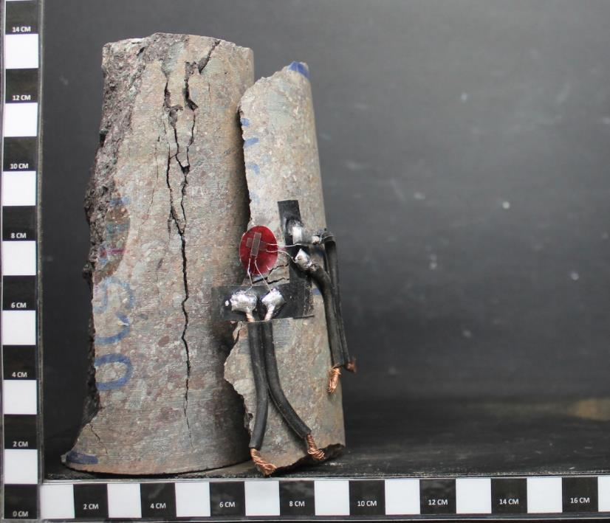
de Carga | Lateral | Axial | Axial | Corregida | D50 |  |  | Prensa | Lateral [%] | Axial [%] | [MPa] | [MPa]
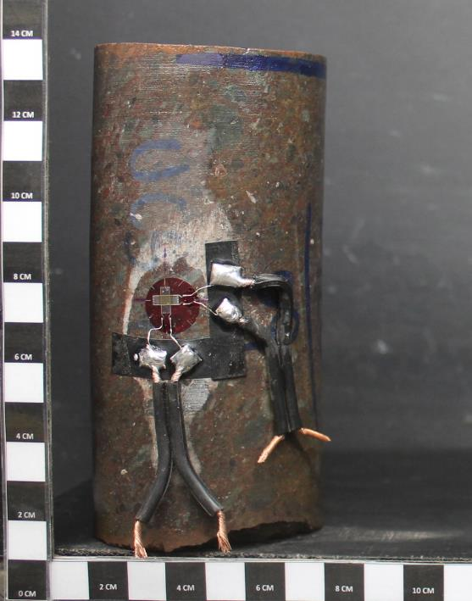
[KN] | [με] | [με] | [Mpa] | [Mpa] | [Mpa] |  |  | [kN] |  |  | D61 | D50
0 | 0 | 0 | 0.00 | 0.00 | 0.00 |  |  | 0.0 | 0.000 | 0.000 | 0.0 | 0.0
10.714 | 0.9 | 29.3 | 3.64 | 3.64 | 3.79 |  |  | 10.7 | 0.000 | 0.003 | 3.6 | 3.8
13.717 | -24.4 | 173.7 | 4.66 | 4.66 | 4.86 |  |  | 13.7 | -0.002 | 0.017 | 4.7 | 4.9
17.491 | -60.3 | 436.9 | 5.95 | 5.95 | 6.19 |  |  | 17.5 | -0.006 | 0.044 | 5.9 | 6.2
18.587 | -71.2 | 563.8 | 6.32 | 6.32 | 6.58 |  |  | 18.6 | -0.007 | 0.056 | 6.3 | 6.6
20.088 | -90.9 | 740.7 | 6.83 | 6.83 | 7.11 |  |  | 20.1 | -0.009 | 0.074 | 6.8 | 7.1
21.387 | -109.1 | 820.6 | 7.27 | 7.27 | 7.57 |  |  | 21.4 | -0.011 | 0.082 | 7.3 | 7.6
23.943 | -153.1 | 1187.4 | 8.14 | 8.14 | 8.48 |  |  | 23.9 | -0.015 | 0.119 | 8.1 | 8.5
27.515 | -196 | 1520.4 | 9.35 | 9.35 | 9.74 |  |  | 27.5 | -0.020 | 0.152 | 9.4 | 9.7
28.894 | -214.8 | 1673.7 | 9.82 | 9.82 | 10.23 |  |  | 28.9 | -0.021 | 0.167 | 9.8 | 10.2
30.51 | -246.4 | 2025.8 | 10.37 | 10.37 | 10.80 |  |  | 30.5 | -0.025 | 0.203 | 10.4 | 10.8
31.638 | -262.5 | 2071.2 | 10.76 | 10.76 | 11.20 |  |  | 31.6 | -0.026 | 0.207 | 10.8 | 11.2
33.331 | -276.5 | 2315.5 | 11.33 | 11.33 | 11.80 |  |  | 33.3 | -0.028 | 0.232 | 11.3 | 11.8
35.91 | -326.1 | 2712.4 | 12.21 | 12.21 | 12.71 |  |  | 35.9 | -0.033 | 0.271 | 12.2 | 12.7
38.005 | -339.3 | 2981.6 | 12.92 | 12.92 | 13.45 |  |  | 38.0 | -0.034 | 0.298 | 12.9 | 13.5
41.027 | -401.5 | 3205.7 | 13.95 | 13.95 | 14.52 |  |  | 41.0 | -0.040 | 0.321 | 13.9 | 14.5
42.841 | -449.7 | 3294.6 | 14.56 | 14.56 | 15.16 |  |  | 42.8 | -0.045 | 0.329 | 14.6 | 15.2
47.152 | -529.9 | 3321 | 16.03 | 16.03 | 16.69 |  |  | 47.2 | -0.053 | 0.332 | 16.0 | 16.7
48.442 | -624.4 | 3004.6 | 16.47 | 16.47 | 17.15 |  |  | 48.4 | -0.062 | 0.300 | 16.5 | 17.1
52.028 | -676.4 | 3282.9 | 17.69 | 17.69 | 18.42 |  |  | 52.0 | -0.068 | 0.328 | 17.7 | 18.4
53.721 | -702.9 | 3339.1 | 18.26 | 18.26 | 19.02 |  |  | 53.7 | -0.070 | 0.334 | 18.3 | 19.0
PROYECTO: C1BH-L12-L10-3+760-L
MUESTRA: C1BH-L12-L10-3+760-L (7,20-7,40)
ENSAYO : COMPRESION UNIAXIAL CON MODULO
PROYECTO: C1BH-L12-L10-3+760-L
MUESTRA: C1BH-L12-L10-3+760-L (7,20-7,40)
ENSAYO : COMPRESION UNIAXIAL CON MODULO
56.098 | -777.7 | 3533.3 | 19.07 | 19.07 | 19.86 |  |  | 56.1 | -0.078 | 0.353 | 19.1 | 19.9
56.944 | -785.1 | 3590.6 | 19.36 | 19.36 | 20.16 |  |  | 56.9 | -0.079 | 0.359 | 19.4 | 20.2
60.047 | -859.6 | 3594.9 | 20.41 | 20.41 | 21.25 |  |  | 60.0 | -0.086 | 0.359 | 20.4 | 21.3
63.271 | -918.6 | 3618.9 | 21.51 | 21.51 | 22.40 |  |  | 63.3 | -0.092 | 0.362 | 21.5 | 22.4
Antes del ensayo
Después del ensayo
65.447 | -890.7 | 3647.3 | 22.25 | 22.25 | 23.17 |  |  | 65.4 | -0.089 | 0.365 | 22.2 | 23.2
68.671 | -182.3 | 3420.8 | 23.34 | 23.34 | 24.31 |  |  | 68.7 | -0.018 | 0.342 | 23.3 | 24.3
70.484 | -177.7 | 3452.7 | 23.96 | 23.96 | 24.95 |  |  | 70.5 | -0.018 | 0.345 | 24.0 | 24.9
FOTOGRAFÍAS
77.012 | -882.3 | 3747 | 26.18 | 26.18 | 27.26 |  |  | 77.0 | -0.088 | 0.375 | 26.2 | 27.3
78.342 | -1240.4 | 3787.6 | 26.63 | 26.63 | 27.73 |  |  | 78.3 | -0.124 | 0.379 | 26.6 | 27.7
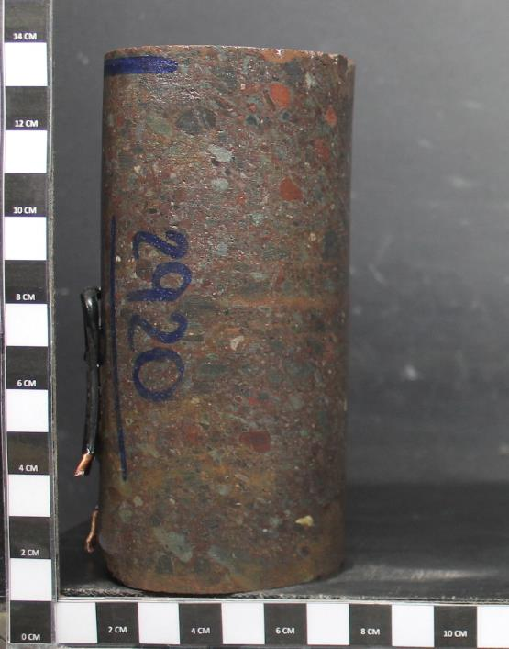
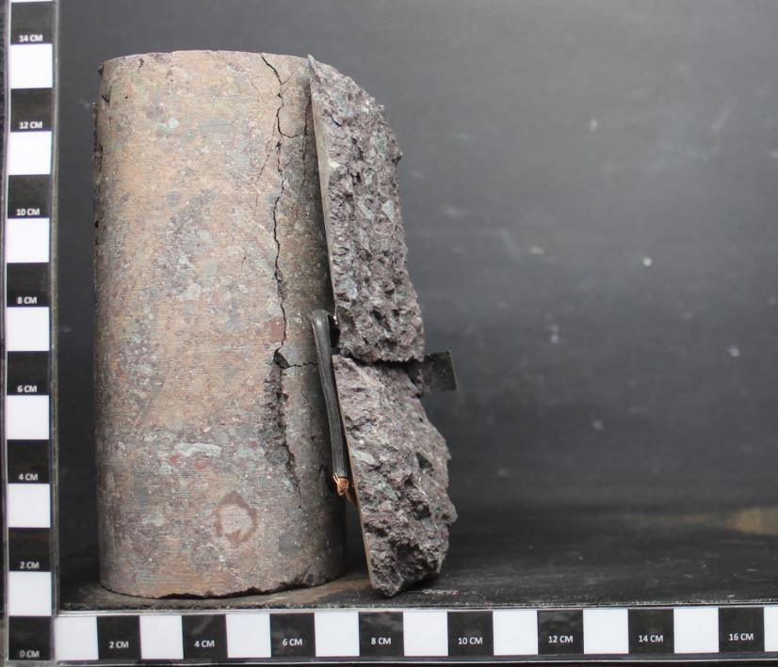
81.364 | -2210.8 | 3828.7 | 27.66 | 27.66 | 28.80 |  |  | 81.4 | -0.221 | 0.383 | 27.7 | 28.8
84.305 | -2304.1 | 3825.6 | 28.66 | 28.66 | 29.84 |  |  | 84.3 | -0.230 | 0.383 | 28.7 | 29.8
85.152 | -2324.9 | 3799.5 | 28.95 | 28.95 | 30.14 |  |  | 85.2 | -0.232 | 0.380 | 28.9 | 30.1

 |  |  |  |  |  |  |  | Referencia:
 |  |  |  |  |  |  |  | 1. ASTM D 7012-14e1
 |  |  |  |  |  |  |  | 2. ASTM D 4543-08e1
 |  |  |  |  |  |  |  | 3. Determinación de Humedad según SLG-PP-07 basado en ASTM D2216-10

 |  |  |  |  |  |  |  | Observaciones:
 |  |  |  |  |  |  |  | a. Velocidad de ensayo: 0,5 MPa/s
 |  |  |  |  |  |  |  | b. Módulo de Deformación (Et) y Razón de Poisson (v) estimados en el 40% de carga máxima.

PROYECTO: C1BH-L12-L10-3+760-L
MUESTRA: C1BH-L12-L10-3+760-L (7,20-7,40)
ENSAYO : COMPRESION UNIAXIAL CON MODULO
PROYECTO: C1BH-L12-L10-3+760-L
MUESTRA: C1BH-L12-L10-3+760-L (7,20-7,40)
ENSAYO : COMPRESION UNIAXIAL CON MODULO

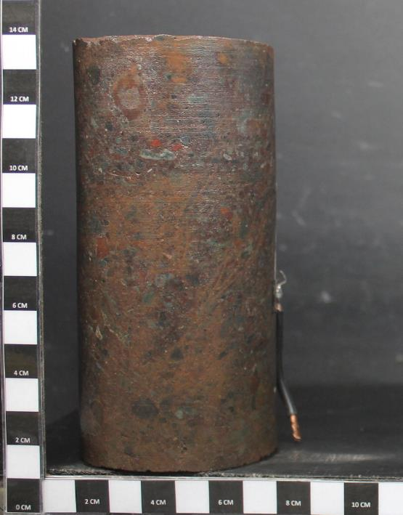
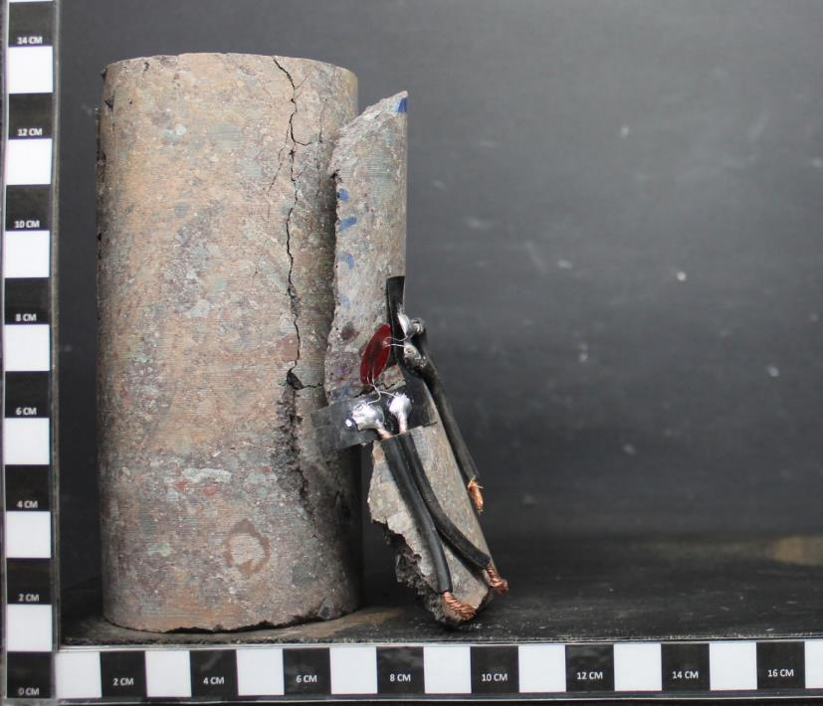

PROYECTO: C1BH-L12-L10-3+760-L
MUESTRA: C1BH-L12-L10-3+760-L (7,20-7,40)
ENSAYO : COMPRESION UNIAXIAL CON MODULO
PROYECTO: C1BH-L12-L10-3+760-L
MUESTRA: C1BH-L12-L10-3+760-L (7,20-7,40)
ENSAYO : COMPRESION UNIAXIAL CON MODULO

Antes del ensayo
Después del ensayo

